Análise dos Dados
INTERVALO DE TEMPO ENTRE CHEGADA DE REQUISIÇÕES EM UM SERVIDOR WEB | Amostra de 100 registros em segundos
0.5314
0.2009 | Aplicando estatísticas descritivas
0.1448 | Média | 0.070723294322 |  | Média antes do solver |  | 0.097409
0.1031 | Mediana | 0.0623 | Menor que a média, assimetrico
0.1628 | Variância (dispersão) amostral | 0.010783222443
0.002 | Desvio Padrão SD | 0.091073404989 | Tirar raiz da variância |  |  | 0.103842 | desvio antes do solver
0.0066 | Quartil 1 | 0.02853 | 25% dos intervalos entre requisições é Menor do que 0,029 segundos
0.0956 | Quartil 2 | 0.06230 | Mediana-50% Menor que 0,062 segundos
0.0719 | Quartil 3 | 0.12248 | 75% das requisições Menor que 0,122 segundos e 25% são Maiores
0.0138 | Assimentria | 2.1996708052 | Coeficiente Positivo indica Simetria negativa (grafico vai apresentar valores maiores que a média)
0.0357 | Curtose | 5.640175949 | Curva da distribuição dos dados.
0.0366 | Boxplot
0.0479 | Outliers Superioes | 0.2634
0.0613 | Outliers Inferiores | -0.1124
0.1193
0.0823
0.0281
0.1246
0.0473
0.0095
0.0273
0.2935
0.0943
0.0358
0.0595
0.0105
0.0308
0.0285
0.1027
0.0584
0.2188
0.0237
0.3216
0.0579
0.0141
Histograma comparado (Observado vs Exponecial vs Normal)
0.0622 | Construir Histograma com intevalos personalizados (usando suplemento análise de dados)
0.0286 | Intervalos | Bloco | Freqüência | % Observada | % Ob. Exp | Erro | % normal | Erro normal
0.0166 | 0.05 | 0.05 | 41 | 0.41 | 0.40999981816 | 1.8184070466E-07 | 0.41000000636 | 6.3554772001E-09
0.0327 | 0.1 | 0.1 | 19 | 0.19 | 0.24189996727 | 0.051899967269 | 0.21607011892 | 0.026070118921
0.1092 | 0.15 | 0.15 | 21 | 0.21 | 0.14272102468 | 0.067278975324 | 0.18190818772 | 0.028091812282
0.2188 | 0.2 | 0.2 | 8 | 0.08 | 0.084205430511 | 0.0042054305112 | 0.11414185129 | 0.03414185129
0.4973 | 0.25 | 0.25 | 3 | 0.03 | 0.049681219314 | 0.019681219314 | 0.053373752284 | 0.023373752284
0.0102 | 0.3 | 0.3 | 3 | 0.03 | 0.029311928429 | 0.00068807157092 | 0.018596426023 | 0.011403573977
0.4676 | 0.35 | 0.35 | 1 | 0.01 | 0.017294043103 | 0.0072940431033 | 0.0048267577132 | 0.0051732422868
0.1058 | 0.4 | 0.4 | 1 | 0.01 | 0.010203488576 | 0.00020348857568 | 0.00093302060361 | 0.0090669793964
0.0454 | 0.45 | 0.45 | 0 | 0 | 0.0060200601151 | 0.0060200601151 | 0.00013427844447 | 0.00013427844447
0.1379 | 0.5 | 0.5 | 2 | 0.02 | 0.0035518365626 | 0.016448163437 | 1.4383303743E-05 | 0.019985616696
0.1226 | 0.55 | 0.55 | 1 | 0.01 | 0.0020955842178 | 0.0079044157822 | 1.1463010237E-06 | 0.009998853699
0.0074 |  | 0.6 | 0 | 0 | 0.0012363950696 | 0.0012363950696 | 6.7947429239E-08 | 6.7947429239E-08
0.0396 | SOMA |  | 100 |  |  | 0.18286041191 |  | 0.16744015358
0.0788
0.0306 | Encontrar PDF (probabilidade) - Comparar a Freq.Observada x Freq.Esperada (%)
0.0109 | Lambda (eventos esperados no intervalo) 1/média das amostras
0.1101 | 10.552648678 | requisições por segundo |  | Lambda antes do solver |  | 10.26
0.0277
0.1983 | Inferindo com probabilidade
0.0624 | Intervalo tempo entre requisições da variável aleatória é exponecialmente distribuída
0.0325 | Com parametro lambada de 10,55 e média de 0,07
0.0603
0.0716 | Qual a probabilidade do tempo entre requisições seja maior que 0,07 segundos? |  |  |  | P(X>0,07) | 0.47410897517
0.1557 | A probabilidade do tempo leve mais que 0,07 segundos é de aproxidamente de 47,4%
0.0059 | Com mais amostras o erro iria diminuir e a modelagem iria melhorar e verificar se a probabilidade iriar aumentar ou não.
0.0089
0.0259
0.1169
0.0673
0.1028
0.0434
0.0092
0.0271
0.1605
0.0403
0.1096
0.0112
0.1221
0.1023
0.1088
0.0699
0.1291
0.1024
0.0337
0.0024
0.0579
0.0532
0.1622
0.109
0.1308
0.2957
0.0518
0.1219
0.2607
0.0187
0.0102
0.0018
0.0345
0.1952
0.17
0.0754
0.3773
0.1712

PDF
Leitura complementar: o que é uma função densidade de probabilidade (PDF)

1. Variável aleatória (v.a.): associa um valor numérico a cada resultado de um fenômeno aleatório;

2. Distribuição de probabilidade: é uma função que associa uma probabilidade a cada valor de uma variável aleatória.

Assim, uma das melhores abordagens para modelar qualquer sistema que envolva aleatoriedade é caracterizar eventos por meio de distribuições de probabilidade, ou seja, uma função já conhecida!

A função distribuição de probabilidade (do inglês PDF), descreve como as probabilidades estão distribuídas sobre os valores da v.a. Observe a figura a seguir:

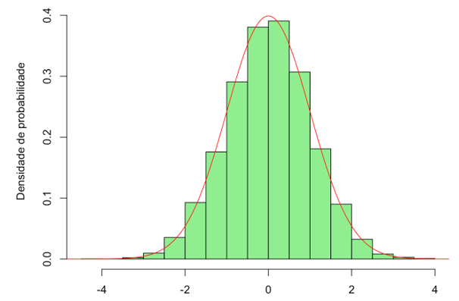

A figura acima mostra uma PDF genérica, mas existem funções densidade de probabilidade para vários tipos de variáveis aleatórias, da altura de macacos amestrados de circo a casos de homicídios nas cidades da Bielorrússia. De qualquer forma, uma PDF sempre irá mostrar no eixo y um valor de probabilidade (f(x)) da v.a. assumir o valor x, mostrado no eixo horizontal.

Ainda, cada função terá parâmetros diferentes, e para usarmos essas funções e calcularmos probabilidades no Excel, basta sabermos os parâmetros de cada distribuição e o que significam. Por exemplo, a PDF normal possui 2 parâmetros, a média e o desvio padrão dos dados, sendo útil para estudar a tendência central e a dispersão de muitas variáveis aleatórias.

Já a PDF exponencial possui apenas 1 parâmetro, chamado de λ (lê-se lambda), que representa uma taxa esperada de acontecimentos de eventos em um certo intervalo. Por exemplo, número esperado de conexões a um servidor Web por minuto. Assim, a Exponencial é muito útil para estudar fenômenos aleatórios como filas, pois envolver eventos (chegadas de pessoas) em intervalos (de tempo).

Por fim, para cálculo de probabilidades com PDFs é muito comum se valer do conceito de probabilidades acumuladas. A função probabilidade acumulada de uma dada distribuição é dada por: F(X)=P(X≤a), ou seja, a função de nome "F" é igual à probabilidade de que a variável aleatória X assuma um valor inferior ou igual a determinado a. Veja a figura abaixo:

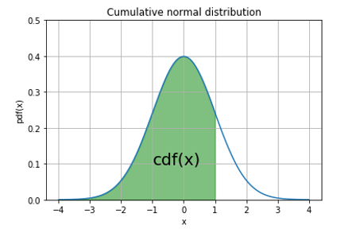
A probabilidade de uma v.a. ser menor ou igual a 1 é igual à área embaixo da curva da PDF, e é claro que o Excel nos ajuda a calcular a área de funções complexas como a da distribuição normal, basta inserir os comandos certos no software e pronto! :D

